Mapa presencia UNACH
Presencia UNACH 2018

Dependencias de Educación Superior (DES) |  |  |  |  |  |  |  |  |  | Regiones Socioeconómicas
 |  |  | Unidades Académicas (UA) |  |  |  |  |  | Municipios
 |  |  | Facultades | Escuelas | Centros | Institutos | Coordinación
 |  |  |  |  |  |  |  |  |  | 13
9 |  |  | 18 | 11 | 7 | 3 | 2 |  | 20

Fuente: Dirección de General de Planeación, UNACH.
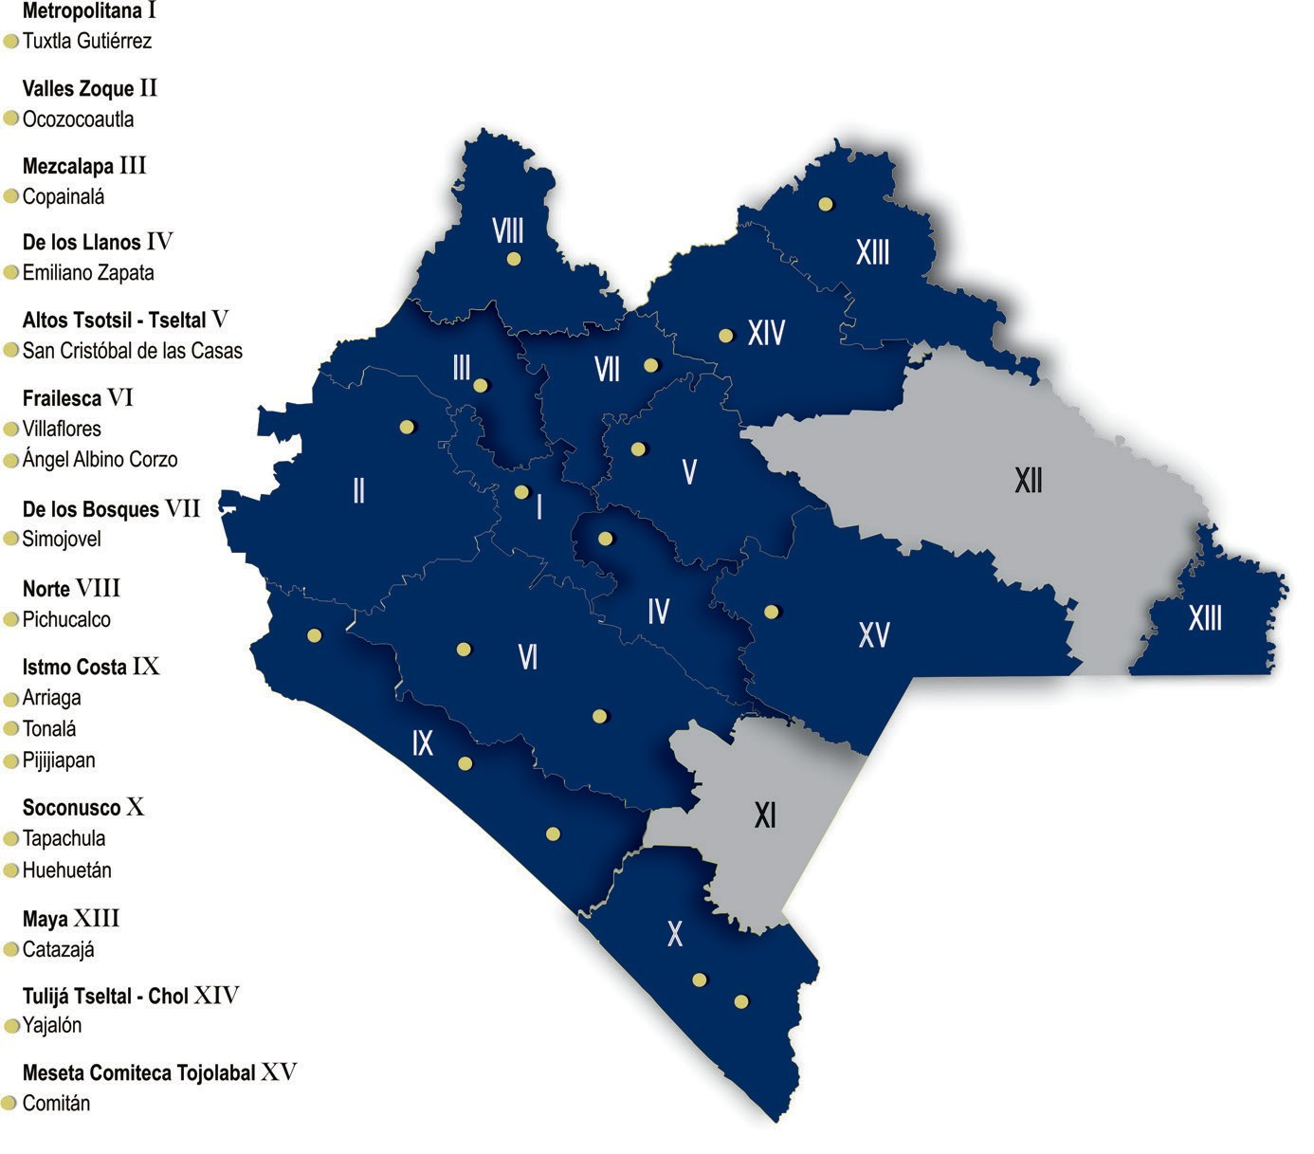

 | Oferta educativa por Nivel, Programas Educativos (PE) y Planes de Estudio 2018

 |  |  |  |  |  | Programas educativos |  | Planes de estudio
 |  | Nivel

 |  | Licenciatura

 |  |  | Presencial |  |  | 70 |  | 43

 |  |  | A distancia |  |  | 9 |  | 9
 |  | Posgrado

 |  |  | Especialidad |  |  | 15 |  | 7

 |  |  | Especialidad a distancia |  |  | 1 |  | 1

 |  |  | Maestría |  |  | 33 |  | 25

 |  |  | Maestría a distancia |  |  | 1 |  | 1

 |  |  | Doctorado |  |  | 11 |  | 10

 |  | Total |  |  |  | 140 |  | 96

Oferta educ
Oferta educativa
2018

 |  |  | Programas Educativos (PE) | Planes de Estudio
 | Nivel

 | Licenciatura |  |  |  | 79 | 16
 |  |  |  |  | 61 | 34
 |  | Presencial | 70 | 43 |  | 11

 |  | A distancia | 9 | 9
 | Posgrado

 |  | Especialidad | 15 | 7

 |  | Especialidad a distancia | 1 | 1

 |  | Maestría | 33 | 25

 |  | Maestría modalidad virtual | 1 | 1

 |  | Doctorado | 11 | 10

 | Total |  | 140 | 96
Nota: Los Programas Educativos de las Extensiones no se contabilizan.

 | Oferta educativa
Licenciatura | 79
Posgrado | 61

 | Oferta educativa
Especialidad | 16
Maestría | 34
Doctorado | 11

Fuente: Secretaría Académica, UNACH. Dirección General de Investigación y Posgrado, UNACH.

Ingreso fuente financiamiento
Ingresos por fuentes de financiamiento
2018

Concepto |  | Monto

Subsidio Federal Ordinario |  | $995,515,507.00
Subsidio Extraordinario Federal |  | 303,686,531.13
 | Fondo de Amp. y Div. de la Oferta Educativa en Educ. Superior de la UPE
 | Fondo de apoyo para Saneamiento Financiero
 | Fondo para el Reconocimiento de Plantillas
 | Fondo para Elevar la Calidad de la Educ. Superior de la UPE
 | Fondo de Aportaciones Múltiples | 22,876,289.25
 | Fondo para la Carrera Docente | 6,165,908.00
 | Fondo del Sur-Sureste (FONSUR)
 | Fondo Expansión de la Oferta Educativa en Educación Media Superior y Superior
 | Fondo de Fortalecimiento Financiero (Complemento Subsidio Estatal Ordinario) | 158,415,102.85
 | Programa para la Inclusión y la Equidad Educativa
 | Fondo PRODEP | 4,985,121.00
 | Fondo PFCE | 26,629,701.00
 | Programa de apoyo para el desarrollo de la Educación Superior (PADES | 818,750.00
 | Fondo para Reformas Estructurales | 290,628.00
 | Subsidio Federal Politica Salarial | 25,603,244.00
 | Apoyo a Centro y Organizaciones de Educación U080 (Complemento Sub. Estatal Ord.) | 57,901,787.03
 | Subsidio Extraordinario (Compensación ISR 2016)
Subsidio Estatal Ordinario |  | 164,683,110.12
Subsidio Extraordinario Estatal |  | 231,676,669.60
 | 2% Impuesto sobre Nóminas | 231,676,669.60
Ingresos Propios |  | 144,217,724.28
Fuente de financiamiento
Subsidio Federal Ordinario | 700907064.07
Subsidio Federal Extraordinario | 247185639.4
Subsidio Estatal Ordinario | 223534366.8
Subsidio Estatal Extraordinario | 16644184.21
Ingresos Propios | 135190162.14
Donativos | 4807000
Otras Aportaciones | 177288879.28
Otras aportaciones (Convenios Concertados) |  | 25,737,699.62
Donativos |  | 2,746,200.00
Otros ingresos y beneficios |  | 8,186,143.20

Total |  | $1,876,449,584.95

Subsidio Federal Ordinario | 995515507
Subsidio Extraordinario Federal | 303686531.13
Subsidio Estatal Ordinario | 164683110.12
Subsidio Extraordinario Estatal | 231676669.6
Ingresos Propios | 144217724.28
Otras aportaciones (Convenios Concertados) | 25737699.62
Donativos | 2746200
Otros ingresos y beneficios | 8186143.2

 |  |  | 995,515,507.00 | Subsidio Federal Ordinario
 |  |  | 303,686,531.13 | Subsidio Extraordinario Federal
 |  |  | 164,683,110.12 | Subsidio Estatal Ordinario
 |  |  | 231,676,669.60 | Subsidio Extraordinario Estatal
 |  |  | 144,217,724.28 | Ingresos Propios
 |  |  | 25,737,699.62 | Otras aportaciones (Convenios Concertados)
 |  |  | 2,746,200.00 | Donativos
 |  |  | 8,186,143.20 | Otros ingresos y beneficios

Fuente: Dirección de Programación y Presupuesto, UNACH.

Subsidio fed y estatal
Integración del subsidio federal y estatal
2018

 | Tipo de ingreso | Federal | Estatal | Total

 | Ordinario | $995,515,507.00 | $164,683,110.12 | $1,160,198,617.12 | Federal | Estatal
 |  |  |  |  | $1,299,202,038.13 | $396,359,779.72
 | Extraordinario | 303,686,531.13 | $231,676,669.60 | $535,363,200.73

 | Total | $1,299,202,038.13 | $396,359,779.72 | $1,695,561,817.85

 | Integración del subsidio federal y estatal
Federal | 1299202038.1
Estatal | 396359779.72

Fuente: Dirección de Programación y Presupuesto, UNACH.

Lenguas SCLC-Ene
Población escolar del departamento de lenguas San Cristóbal de Las Casas
Enero - Junio 2018

Idioma/Lenguas | Alumno UNACH |  |  | Personal UNACH |  |  | Particulares |  | Subtotal |  | Total

 | M | F |  | M | F |  | M | F | M | F

Alemán | 5 | 0 |  | 1 | 0 |  | 8 | 2 | 14 | 2 | 16
Francés | 8 | 3 |  | 3 | 0 |  | 10 | 6 | 21 | 9 | 30
Inglés | 418 | 170 |  | 13 | 0 |  | 275 | 72 | 706 | 242 | 948
Italiano | 8 | 6 |  | 1 | 0 |  | 5 | 4 | 14 | 10 | 24
Tzotzil | 7 | 3 |  | 0 | 0 |  | 19 | 5 | 26 | 8 | 34
Tzeltal | 2 | 1 |  | 0 | 0 |  | 5 | 1 | 7 | 2 | 9
Chino Mandarín | 0 | 0 |  | 0 | 0 |  | 0 | 0 | 0 | 0 | 0

Total | 448 | 183 | 0 | 18 | 0 | 0 | 322 | 90 | 788 | 273 | 1,061

 | Población escolar del departamento de lenguas San Cristóbal de Las Casas
Alemán | 16
Francés | 30
Inglés | 948
Italiano | 24
Tzotzil | 34
Tzeltal | 9
Chino Mandarín | 0

Fuente: Dirección de Servicios Escolares, UNACH.

Lenguas SCLC-Jul
Población escolar del departamento de lenguas San Cristóbal de Las Casas
Julio - Diciembre 2018

Idioma/Lenguas | Alumno UNACH |  | Personal UNACH |  | Particulares |  | Subtotal |  | Total

 | M | F | M | F | M | F | M | F

Alemán | 7 | 1 | 0 | 0 | 1 | 1 | 8 | 2 | 10
Francés | 15 | 3 | 6 | 0 | 20 | 5 | 41 | 8 | 49
Inglés | 482 | 119 | 15 | 0 | 359 | 45 | 856 | 164 | 1,020
Italiano | 12 | 8 | 1 | 0 | 9 | 4 | 22 | 12 | 34
Tzotzil | 4 | 3 | 3 | 0 | 18 | 3 | 25 | 6 | 31
Tzeltal | 9 | 2 | 1 | 0 | 4 | 0 | 14 | 2 | 16
Chino Mandarín | 0 | 0 | 0 | 0 | 0 | 0 | 0 | 0 | 0

Total | 529 | 136 | 26 | 0 | 411 | 58 | 966 | 194 | 1,160

 | Población escolar del departamento de lenguas San Cristóbal de Las Casas
Alemán | 10
Francés | 49
Inglés | 1020
Italiano | 34
Tzotzil | 31
Tzeltal | 16
Chino Mandarín | 0

Fuente: Dirección de Servicios Escolares, UNACH.

Lenguas Tapachula-Ene
Población escolar del departamento de lenguas Tapachula
Enero - Junio 2018

Idioma/Lenguas | Alumno UNACH |  |  | Personal UNACH |  |  | Particulares |  | Subtotal |  | Total

 | M | F |  | M | F |  | M | F | M | F

Francés | 71 | 77 |  | 2 | 0 |  | 5 | 2 | 78 | 79 | 157
Inglés | 814 | 592 |  | 8 | 0 |  | 64 | 27 | 886 | 619 | 1,505

Total | 885 | 669 | 0 | 10 | 0 | 0 | 69 | 29 | 964 | 698 | 1,662

 | Población escolar del departamento de lenguas Tapachula
Francés | 157
Inglés | 1505

Fuente: Dirección de Servicios Escolares, UNACH.

Lenguas Tapachula-Jul
Población escolar del departamento de lenguas Tapachula
Julio - Diciembre 2018

Idioma/Lenguas | Alumno UNACH |  |  | Personal UNACH |  |  | Particulares |  | Subtotal |  | Total

 | M | F |  | M | F |  | M | F | M | F

Francés | 69 | 66 |  | 6 | 0 |  | 4 | 0 | 79 | 66 | 145
Inglés | 910 | 466 |  | 10 | 0 |  | 72 | 15 | 992 | 481 | 1,473

Total | 979 | 532 | 0 | 16 | 0 | 0 | 76 | 15 | 1,071 | 547 | 1,618

 | Población escolar del departamento de lenguas Tapachula
Francés | 145
Inglés | 1473

Fuente: Dirección de Servicios Escolares, UNACH.

Lenguas Tuxtla-Ene
Población escolar del departamento de lenguas Tuxtla
Enero - Junio 2018

Idioma/Lenguas | Alumno UNACH |  |  | Personal UNACH |  |  | Particulares |  |  | Subtotal |  |  | Total

 | M | F |  | M | F |  | M | F |  | M | F

Alemán | 41 | 32 |  | 8 | 0 |  | 90 | 41 | 0 | 139 | 73 |  | 212
Francés | 139 | 133 |  | 27 | 0 |  | 113 | 57 | 0 | 279 | 190 |  | 469
Inglés | 2,107 | 1,025 |  | 141 | 0 |  | 904 | 434 | 0 | 3,152 | 1,459 |  | 4,611
Italiano | 40 | 21 |  | 11 | 0 |  | 49 | 25 | 0 | 100 | 46 |  | 146
Chino Mandarín | 11 | 3 |  | 1 | 0 |  | 17 | 8 | 0 | 29 | 11 |  | 40

Total | 2,338 | 1,214 | 0 | 188 | 0 | 0 | 1,173 | 565 | 0 | 3,699 | 1,779 | 0 | 5,478

 | Población escolar del departamento de lenguas Tuxtla
Alemán | 212
Francés | 469
Inglés | 4611
Italiano | 146
Chino Mandarín | 40

Fuente: Dirección de Servicios Escolares, UNACH.

Lenguas Tuxtla-Jul
Población escolar del departamento de lenguas Tuxtla
Julio - Diciembre 2018

Idioma/Lenguas | Alumno UNACH |  |  | Personal UNACH |  |  | Particulares |  |  | Subtotal |  | Total

 | M | F |  | M | F |  | M | F |  | M | F

Alemán | 65 | 24 |  | 12 | 0 |  | 107 | 24 | 0 | 184 | 48 | 232
Francés | 148 | 102 |  | 24 | 0 |  | 101 | 33 | 0 | 273 | 135 | 408
Inglés | 2,585 | 680 |  | 130 | 0 |  | 956 | 296 | 0 | 3,671 | 976 | 4,647
Italiano | 70 | 27 |  | 6 | 0 |  | 45 | 9 | 0 | 121 | 36 | 157
Chino Mandarín | 3 | 2 |  | 0 | 0 |  | 13 | 4 | 0 | 16 | 6 | 22

Total | 2,871 | 835 | 0 | 172 | 0 | 0 | 1,222 | 366 | 0 | 4,265 | 1,201 | 5,466

 | Población escolar del departamento de lenguas Tuxtla
Alemán | 232
Francés | 408
Inglés | 4647
Italiano | 157
Chino Mandarín | 22

Fuente: Dirección de Servicios Escolares, UNACH.

lenguas depto tipo alum-Ene
Población escolar de lenguas por departamentos, género y tipo de alumno
Enero - Junio 2018

Departamentos
Tipo | Tuxtla |  | Tapachula |  | San Cristóbal de Las Casas |  | Subtotal
 |  |  |  |  |  |  |  |  | Total
 | M | F | M | F | M | F | M | F
Alumnos UNACH | 2,338 | 1,214 | 885 | 669 | 448 | 183 | 3,671 | 2,066 | 5,737 | 3,552 | 1,554 | 631
Personal UNACH | 188 | 0 | 10 | 0 | 18 | 0 | 216 | 0 | 216 | 188 | 10 | 18
Particulares | 1,173 | 565 | 69 | 29 | 322 | 90 | 1,564 | 684 | 2,248 | 1,738 | 98 | 412

Total | 3,699 | 1,779 | 964 | 698 | 788 | 273 | 5,451 | 2,750 | 8,201

 | Tuxtla | Tapachula | San Cristóbal de Las Casas
Alumnos UNACH | 3552 | 1554 | 631
Personal UNACH | 188 | 10 | 18
Particulares | 1738 | 98 | 412

Fuente: Dirección de Servicios Escolares, UNACH.

Lenguas depto tipo alum-Jul
Población escolar de lenguas por departamentos, género y tipo de alumno
Julio - Diciembre 2018

Departamentos
Tipo | Tuxtla |  | Tapachula |  | San Cristóbal de Las Casas |  | Subtotal
 |  |  |  |  |  |  |  |  | Total
 | M | F | M | F | M | F | M | F
Alumnos UNACH | 2,871 | 835 | 979 | 532 | 529 | 136 | 4,379 | 1,503 | 5,882 | 3,706 | 1,511 | 665
Personal UNACH | 172 | 0 | 16 | 0 | 26 | 0 | 214 | 0 | 214 | 172 | 16 | 26
Particulares | 1,222 | 366 | 76 | 15 | 411 | 58 | 1,709 | 439 | 2,148 | 1,588 | 91 | 469

Total | 4,265 | 1,201 | 1,071 | 547 | 966 | 194 | 6,302 | 1,942 | 8,244

 | Tuxtla | Tapachula | San Cristóbal de Las Casas
Alumnos UNACH | 3706 | 1511 | 665
Personal UNACH | 172 | 16 | 26
Particulares | 1588 | 91 | 469

Fuente: Dirección de Servicios Escolares, UNACH.

Pobl lenguas idiomas-Ene
Población escolar de lenguas por departamentos, género e idiomas
Enero - Junio 2018

Departamentos
Idioma/Lenguas | Tuxtla |  | Tapachula |  | San Cristóbal de Las Casas |  | Subtotal
 |  |  |  |  |  |  |  |  | Total
 | M | F | M | F | M | F | M | F
Alemán | 139 | 73 | 0 | 0 | 14 | 2 | 153 | 75 | 228 | 212 | 0 | 16
Francés | 279 | 190 | 78 | 79 | 21 | 9 | 378 | 278 | 656 | 469 | 157 | 30
Inglés | 3,152 | 1,459 | 886 | 619 | 706 | 242 | 4,744 | 2,320 | 7,064 | 4,611 | 1,505 | 948
Italiano | 100 | 46 | 0 | 0 | 14 | 10 | 114 | 56 | 170 | 146 | 0 | 24
Tzotzil | 0 | 0 | 0 | 0 | 26 | 8 | 26 | 8 | 34 | 0 | 0 | 34
Tzeltal | 0 | 0 | 0 | 0 | 7 | 2 | 7 | 2 | 9 | 0 | 0 | 9
Chino Mandarín | 29 | 11 | 0 | 0 | 0 | 0 | 29 | 11 | 40 | 40 | 0 | 0
 |  |  |  |  |  |  |  |  |  | 0 | 0 | 0
Total | 3,699 | 1,779 | 964 | 698 | 788 | 273 | 5,451 | 2,750 | 8,201

 | Tuxtla | Tapachula | San Cristóbal de Las Casas
Alemán | 212 | 0 | 16
Francés | 469 | 157 | 30
Inglés | 4611 | 1505 | 948
Italiano | 146 | 0 | 24
Tzotzil | 0 | 0 | 34
Tzeltal | 0 | 0 | 9
Chino Mandarín | 40 | 0 | 0

Fuente: Dirección de Servicios Escolares, UNACH.

Pobl lenguas idiomas-Jul
Población escolar de lenguas por departamentos, género e idiomas
Julio - Diciembre 2018

Departamentos
Idioma/Lenguas | Tuxtla |  | Tapachula |  | San Cristóbal de Las Casas |  | Subtotal
 |  |  |  |  |  |  |  |  | Total
 | M | F | M | F | M | F | M | F
Alemán | 184 | 48 | 0 | 0 | 8 | 2 | 192 | 50 | 242 | 232 | 0 | 10
Francés | 273 | 135 | 79 | 66 | 41 | 8 | 393 | 209 | 602 | 408 | 145 | 49
Inglés | 3,671 | 976 | 992 | 481 | 856 | 164 | 5,519 | 1,621 | 7,140 | 4,647 | 1,473 | 1,020
Italiano | 121 | 36 | 0 | 0 | 22 | 12 | 143 | 48 | 191 | 157 | 0 | 34
Tzotzil | 0 | 0 | 0 | 0 | 25 | 6 | 25 | 6 | 31 | 0 | 0 | 31
Tzeltal | 0 | 0 | 0 | 0 | 14 | 2 | 14 | 2 | 16 | 0 | 0 | 16
Chino Mandarín | 16 | 6 | 0 | 0 | 0 | 0 | 16 | 6 | 22 | 22 | 0 | 0

Total | 4,265 | 1,201 | 1,071 | 547 | 966 | 194 | 6,302 | 1,942 | 8,244

 | Tuxtla | Tapachula | San Cristóbal de Las Casas
Alemán | 232 | 0 | 10
Francés | 408 | 145 | 49
Inglés | 4647 | 1473 | 1020
Italiano | 157 | 0 | 34
Tzotzil | 0 | 0 | 31
Tzeltal | 0 | 0 | 16
Chino Mandarín | 22 | 0 | 0
 | Tuxtla | Tapachula | San Cristóbal de Las Casas
Alemán | 232 | 0 | 10
Francés | 408 | 145 | 49
Inglés | 4647 | 1473 | 1020
Italiano | 157 | 0 | 34
Tzotzil | 0 | 0 | 31
Tzeltal | 0 | 0 | 16
Chino Mandarín | 22 | 0 | 0

Fuente: Dirección de Servicios Escolares, UNACH.

